关系图
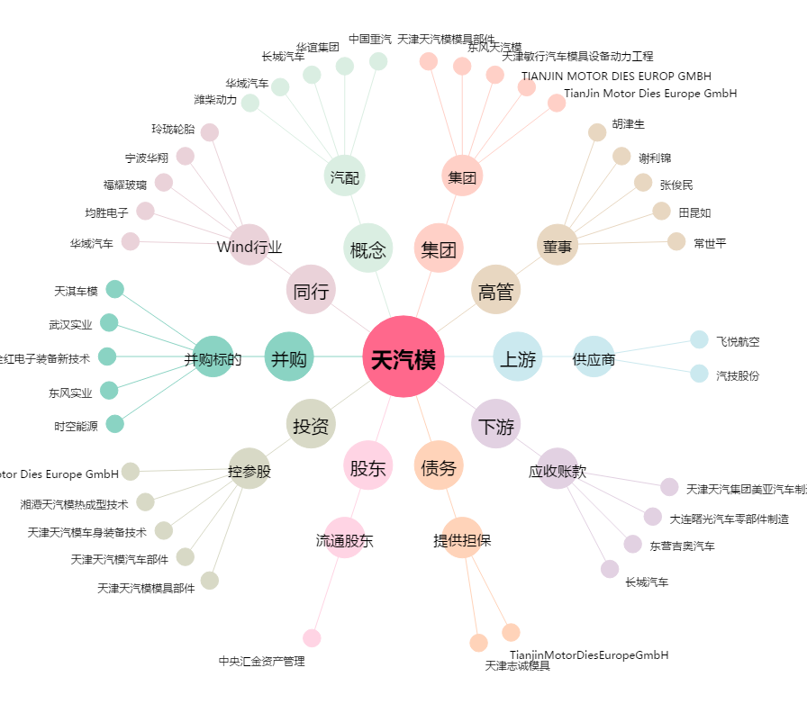
天汽模[002510.SZ] - 关系概览图

